Tab 1.2.
 | REPUBLIKA HRVATSKA
 | GRAD ZAGREB

GRADSKI URED ZA STRATEGIJSKO | GRADSKI URED ZA GOSPODARSTVO,
PLANIRANJE I RAZVOJ GRADA | EKOLOŠKU ODRŽIVOST I STRATEGIJSKO PLANIRANJE

 | Odjel za statističke i analitičke poslove

1.2. ZAPOSLENI PREMA PODRUČJIMA NKD-a 2007. I SPOLU
 |  |  |  |  | stanje 31. ožujka
 |  | 2023. |  | 2024.
 |  | ukupno | žene | ukupno | žene
UKUPNO |  | 465,011 | 231,775 | 472,598 | 233,436
A | Poljoprivreda, šumarstvo i ribarstvo | 1,832 | 747 | 1,804 | 691
B | Rudarstvo i vađenje | 416 | 104 | 371 | 86
C | Prerađivačka industrija | 44,801 | 16,068 | 44,460 | 15,882
D | Opskrba električnom energijom, plinom, parom i klimatizacija | 4,728 | 1,789 | 4,794 | 1,798
E | Opskrba vodom; uklanjanje otpadnih voda, gospodarenje otpadom te djelatnosti sanacije okoliša | 4,901 | 939 | 5,024 | 992
F | Građevinarstvo | 29,049 | 2,964 | 31,242 | 3,229
G | Trgovina na veliko i na malo; popravak motornih vozila i motocikala | 77,625 | 39,192 | 78,529 | 39,035
H | Prijevoz i skladištenje | 20,233 | 4,857 | 19,086 | 4,205
I | Djelatnosti pružanja smještaja te pripreme i usluživanja hrane | 21,236 | 10,066 | 22,238 | 9,848
J | Informacije i komunikacije | 39,253 | 15,073 | 40,209 | 15,498
K | Financijske djelatnosti i djelatnosti osiguranja | 19,412 | 12,727 | 19,477 | 12,754
L | Poslovanje nekretninama | 4,790 | 2,355 | 4,655 | 2,346
M | Stručne, znanstvene i tehničke djelatnosti | 42,111 | 22,452 | 42,705 | 22,881
N | Administrativne i pomoćne uslužne djelatnosti | 26,297 | 13,816 | 28,417 | 14,752
O | Javna uprava i obrana; obvezno socijalno osiguranje | 36,166 | 22,007 | 35,816 | 22,103
P | Obrazovanje | 32,777 | 24,669 | 32,983 | 24,926
Q | Djelatnosti zdravstvene zaštite i socijalne skrbi | 35,466 | 27,134 | 36,248 | 27,549
R | Umjetnost, zabava i rekreacija | 11,670 | 6,134 | 11,972 | 6,141
ZAPOSLENI U POSLOVNIM SUBJEKTIMA (PRAVNE OSOBE) PREMA NKD-u 2002., stanje 31. ožujka 2007.
S | Ostale uslužne djelatnosti | 11,933 | 8,480 | 12,238 | 8,515
T | Djelatnosti kućanstava kao poslodavaca; djelatnosti kućanstava koja proizvode različitu robu i pružaju različite usluge za vlastite potrebe | 193 | 148 | 185 | 141
Nerazvrstani prema djelatnostima |  | 122 | 54 | 145 | 64

 |  |  |  |  | Izvor: DZS

Graf 1
 | REPUBLIKA HRVATSKA
 | GRAD ZAGREB

GRADSKI URED ZA STRATEGIJSKO | GRADSKI URED ZA GOSPODARSTVO,
PLANIRANJE I RAZVOJ GRADA | EKOLOŠKU ODRŽIVOST I STRATEGIJSKO PLANIRANJE

 | Odjel za statističke i analitičke poslove

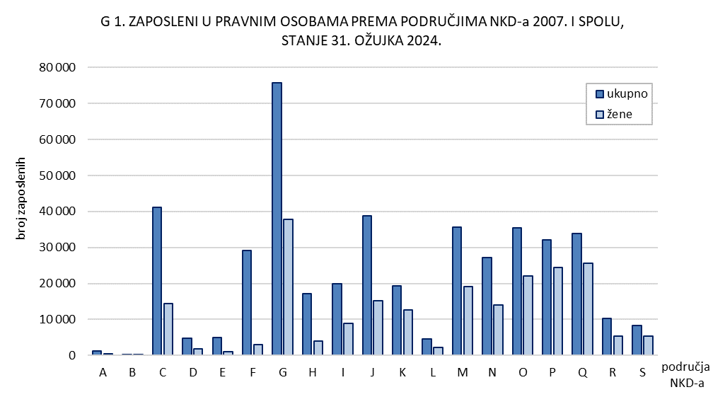

Tab. 2.1.i graf 2
 | REPUBLIKA HRVATSKA
 | GRAD ZAGREB

GRADSKI URED ZA STRATEGIJSKO | GRADSKI URED ZA GOSPODARSTVO,
PLANIRANJE I RAZVOJ GRADA | EKOLOŠKU ODRŽIVOST I STRATEGIJSKO PLANIRANJE

 | Odjel za statističke i analitičke poslove

2.1. ZAPOSLENI U PRAVNIM OSOBAMA PREMA OBLICIMA VLASNIŠTVA I PODRUČJIMA NKD-a 2007.1)
 |  |  |  |  |  | stanje 31. ožujka 2024.
 |  | Ukupno1) | Oblici vlasništva
 |  |  | državno | privatno | zadružno | mješovito
UKUPNO |  | 388,027 | 130,191 | 248,824 | 177 | 8,835
A | Poljoprivreda, šumarstvo i ribarstvo | 873 | 308 | 557 | 8 | -
B | Rudarstvo i vađenje | 332 | - | 77 | - | 255
C | Prerađivačka industrija | 36,763 | 1,703 | 33,386 | 14 | 1,660
D | Opskrba električnom energijom, plinom, parom i klimatizacija | 4,618 | 4,051 | 561 | - | 6
E | Opskrba vodom; uklanjanje otpadnih voda, gospodarenje otpadom te djelatnosti sanacije okoliša | 4,905 | 3,778 | 1,127 | - | -
F | Građevinarstvo | 22,863 | 1,800 | 20,463 | 3 | 597
G | Trgovina na veliko i na malo; popravak motornih vozila i motocikala | 65,541 | 596 | 63,982 | 81 | 882
H | Prijevoz i skladištenje | 15,114 | 7,010 | 6,876 | - | 1,228
I | Djelatnosti pružanja smještaja te pripreme i usluživanja hrane | 15,652 | 2,364 | 13,182 | 16 | 90
J | Informacije i komunikacije | 34,383 | 3,608 | 30,606 | 7 | 162
K | Financijske djelatnosti i djelatnosti osiguranja | 18,865 | 3,766 | 15,033 | - | 66
L | Poslovanje nekretninama | 3,166 | 860 | 2,302 | - | 4
M | Stručne, znanstvene i tehničke djelatnosti | 26,059 | 3,825 | 21,498 | 24 | 712
N | Administrativne i pomoćne uslužne djelatnosti | 24,883 | 1,484 | 23,163 | 8 | 228
O | Javna uprava i obrana; obvezno socijalno osiguranje | 35,509 | 34,661 | 111 | - | 737
P | Obrazovanje | 31,431 | 28,346 | 2,349 | - | 736
Q | Djelatnosti zdravstvene zaštite i socijalne skrbi | 32,899 | 26,337 | 5,766 | 16 | 780
R | Umjetnost, zabava i rekreacija | 8,880 | 4,714 | 3,850 | - | 316
S | Ostale uslužne djelatnosti | 5,291 | 980 | 3,935 | - | 376

1) Vidi Metodološka objašnjenja.
 |  |  |  |  |  | Izvor: DZS

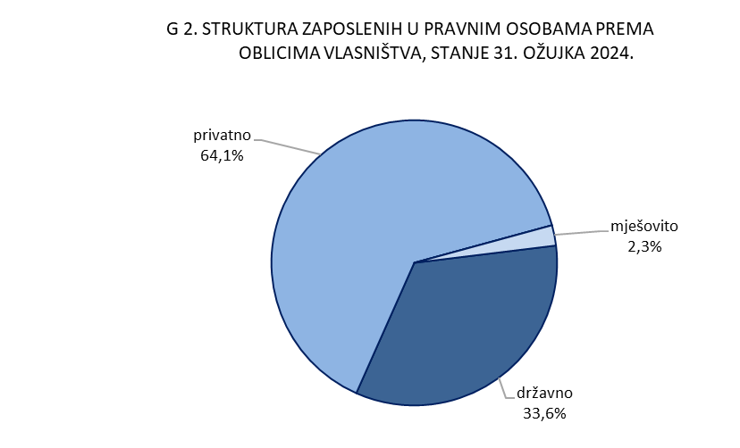

Graf 3
REPUBLIKA HRVATSKA
GRAD ZAGREB

GRADSKI URED ZA GOSPODARSTVO,
EKOLOŠKU ODRŽIVOST I STRATEGIJSKO PLANIRANJE

Odjel za statističke i analitičke poslove

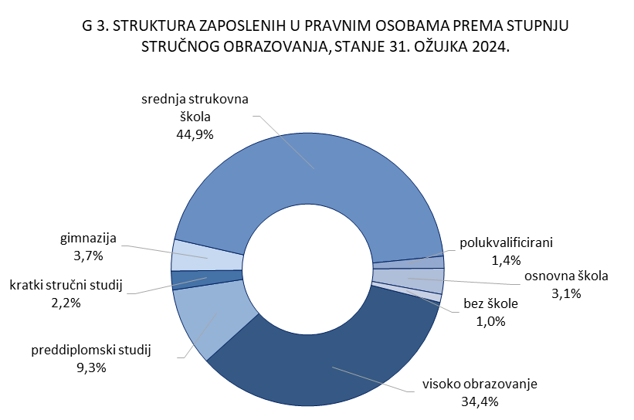

4.2. i graf 4
REPUBLIKA HRVATSKA
GRAD ZAGREB

GRADSKI URED ZA STRATEGIJSKO | GRADSKI URED ZA GOSPODARSTVO,
PLANIRANJE I RAZVOJ GRADA | EKOLOŠKU ODRŽIVOST I STRATEGIJSKO PLANIRANJE

Odjel za statističke i analitičke poslove

4.2. NEZAPOSLENE OSOBE PREMA RAZINI OBRAZOVANJA
 |  |  |  |  |  |  | stanje 31. ožujka
 |  | 2022. |  | 2023. |  | 2024.
 |  | ukupno | žene | ukupno | žene | ukupno | žene
UKUPNO |  | 14,225 | 7,261 | 12,518 | 6,376 | 11,395 | 5,879
 | Bez škole i nezavršena osnovna škola | 451 | 253 | 435 | 234 | 469 | 246
 | Osnovna škola | 1,789 | 831 | 1,523 | 687 | 1,402 | 631
 | Srednja škola za zanimanja do 3. god. i škola za KV i VKV radnike | 2,997 | 1,174 | 2,707 | 1,069 | 2,414 | 973
 | Srednja škola za zanimanja u trajanju od 4 i više godina i gimnazija | 4,541 | 2,318 | 4,027 | 2,079 | 3,466 | 1,796
 | Prvi stupanj fakulteta, stručni studij i viša škola | 1,644 | 948 | 1,468 | 874 | 1,363 | 786
 | Fakultet, akademija, magisterij, doktorat | 2,803 | 1,737 | 2,358 | 1,433 | 2,281 | 1,447

 |  |  |  |  |  |  | Izvor: HZZ

